Ranking PiN_DMC>3,5T
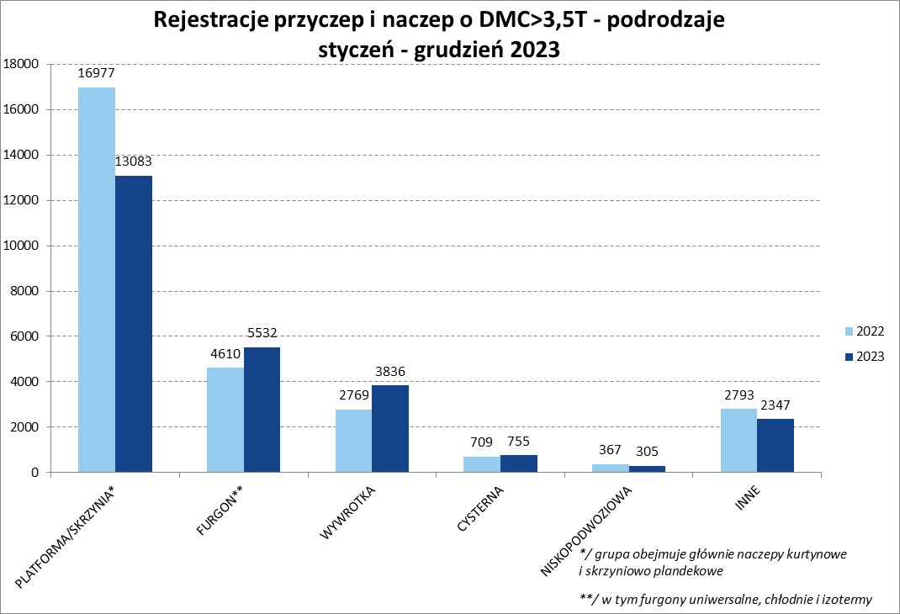
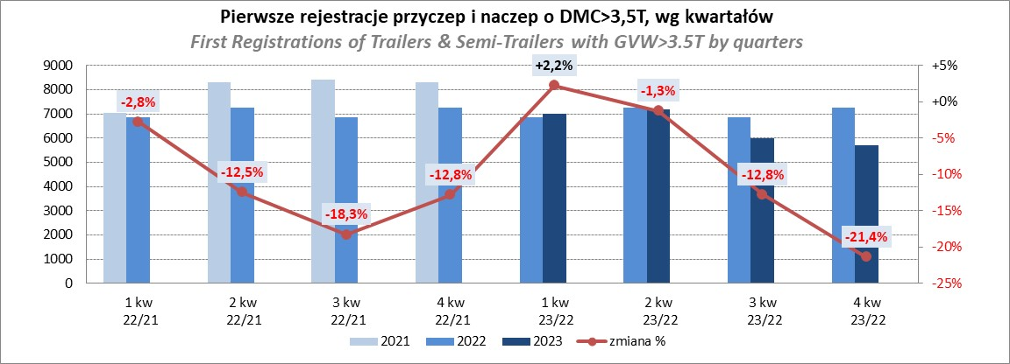
PZPM |  |  |  |  |  | 2024-01-09
Pierwsze rejestracje NOWYCH przyczep i naczep* o DMC>3,5T, udział w rynku %
First Registrations of NEW Trailers & Semi-Trailers with GVW>3.5T, Market Share %
 |  |  |  |  |  | Sztuki / Units
Pozycja | Marka | Rok narastająco Styczeń - Grudzień
 |  | YTD January - December
 |  | 2023 |  | 2022 |  | Zmiana % r/r
No. | Make
 |  | Ogółem | Udział % | Ogółem | Udział % | Change % y/y
 |  | Total | Mkt shr % | Total | Mkt shr %
1 | SCHMITZ CARGOBULL | 6318 | 24.43% | 6284 | 22.26% | 0.5%
2 | KRONE | 4386 | 16.96% | 4131 | 14.64% | 6.2%
3 | WIELTON | 4011 | 15.51% | 4418 | 15.65% | -9.2%
4 | KOEGEL | 1667 | 6.45% | 2633 | 9.33% | -36.7%
5 | WECON | 818 | 3.16% | 763 | 2.70% | 7.2%
6 | SCHWARZMUELLER | 746 | 2.88% | 1364 | 4.83% | -45.3%
7 | BODEX | 619 | 2.39% | 646 | 2.29% | -4.2%
8 | MEGA | 555 | 2.15% | 291 | 1.03% | 90.7%
9 | KEMPF | 461 | 1.78% | 428 | 1.52% | 7.7%
10 | FLIEGL | 394 | 1.52% | 376 | 1.33% | 4.8%
11 | INTER CARS - FEBER | 382 | 1.48% | 305 | 1.08% | 25.2%
12 | ZASŁAW | 354 | 1.37% | 494 | 1.75% | -28.3%
13 | KAESSBOHRER | 349 | 1.35% | 806 | 2.86% | -56.7%
14 | CIMC | 333 | 1.29% | 242 | 0.86% | 37.6%
15 | BERGER | 298 | 1.15% | 534 | 1.89% | -44.2%
16 | GT TRAILERS/GNIOTPOL | 239 | 0.92% | 518 | 1.84% | -53.9%
17 | BENALU | 234 | 0.90% | 167 | 0.59% | 40.1%
18 | LAMBERET | 184 | 0.71% | 238 | 0.84% | -22.7%
19 | CHEREAU | 172 | 0.67% | 163 | 0.58% | 5.5%
20 | REDOS | 168 | 0.65% | 255 | 0.90% | -34.1%
 | Pozostałe / Others | 3170 | 12.3% | 3169 | 11.2% | 0.0%
 | OGÓŁEM / TOTAL | 25858 | 100% | 28225 | 100% | -8.4%
*/ bez rejestracji czasowych
Źródło: analizy PZPM na podstawie CEP
Source: PZPM analysis based on Central Register of Vehicles

Ranking Naczepy DMC>3,5T
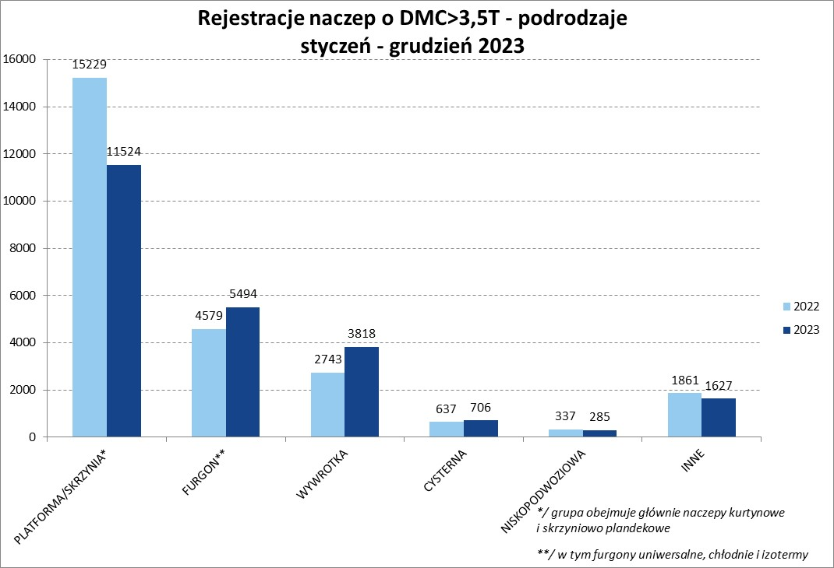
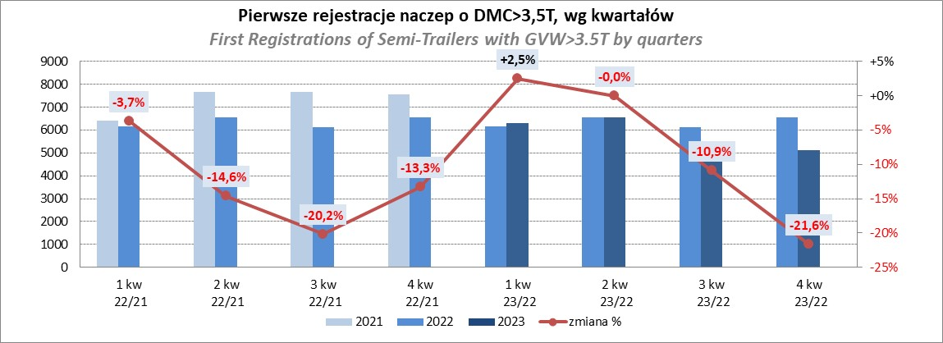
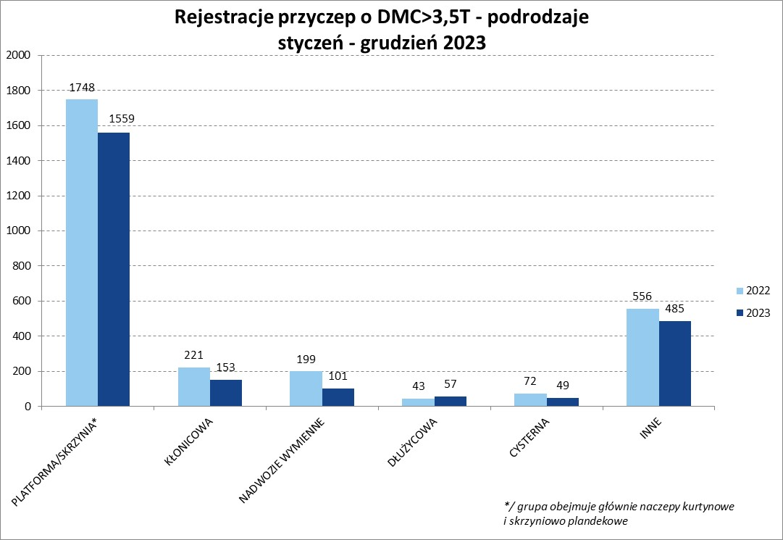
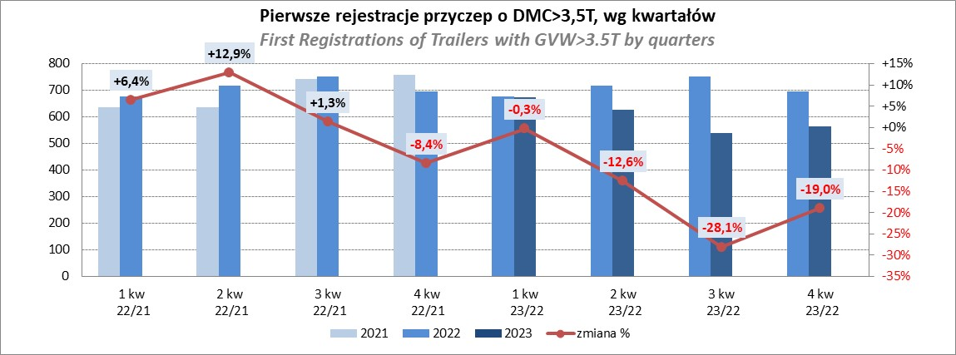
PZPM |  |  |  |  |  | 2024-01-09
Pierwsze rejestracje NOWYCH naczep* o DMC>3,5T, udział w rynku %
First Registrations of NEW Semi-Trailers with GVW>3.5T, Market Share %
 |  |  |  |  |  | Sztuki
Pozycja | Marka | Rok narastająco Styczeń - Grudzień
 |  | YTD January - December
 |  | 2023 |  | 2022 |  | Zmiana % r/r
No. | Make
 |  | Ogółem | Udział % | Ogółem | Udział % | Change % y/y
 |  | Total | Mkt shr % | Total | Mkt shr %
1 | SCHMITZ CARGOBULL | 6310 | 26.9% | 6278 | 24.73% | 0.5%
2 | KRONE | 4380 | 18.7% | 4119 | 16.23% | 6.3%
3 | WIELTON | 3638 | 15.5% | 4082 | 16.08% | -10.9%
4 | KOEGEL | 1660 | 7.1% | 2619 | 10.32% | -36.6%
5 | SCHWARZMUELLER | 735 | 3.1% | 1354 | 5.33% | -45.7%
6 | BODEX | 608 | 2.6% | 625 | 2.46% | -2.7%
7 | MEGA | 555 | 2.4% | 286 | 1.13% | 94.1%
8 | KEMPF | 461 | 2.0% | 427 | 1.68% | 8.0%
9 | INTER CARS - FEBER | 382 | 1.6% | 304 | 1.20% | 25.7%
10 | FLIEGL | 370 | 1.6% | 343 | 1.35% | 7.9%
11 | CIMC | 333 | 1.4% | 242 | 0.95% | 37.6%
12 | KAESSBOHRER | 332 | 1.4% | 785 | 3.09% | -57.7%
13 | ZASŁAW | 311 | 1.3% | 430 | 1.69% | -27.7%
14 | BERGER | 298 | 1.3% | 534 | 2.10% | -44.2%
15 | BENALU | 234 | 1.0% | 167 | 0.66% | 40.1%
16 | LAMBERET | 184 | 0.8% | 238 | 0.94% | -22.7%
17 | CHEREAU | 172 | 0.7% | 163 | 0.64% | 5.5%
18 | STAS | 167 | 0.7% | 89 | 0.35% | 87.6%
19 | D-TEC | 146 | 0.6% | 153 | 0.60% | -4.6%
20 | LAG | 135 | 0.6% | 103 | 0.41% | 31.1%
 | Pozostałe / Others | 2043 | 8.7% | 2045 | 8.1% | -0.1%
 | OGÓŁEM / TOTAL | 23454 | 100% | 25386 | 100% | -7.6%
*/ bez rejestracji czasowych
Źródło: analizy PZPM na podstawie CEP
Source: PZPM analysis based on Central Register of Vehicles

Przyczepy lekkie
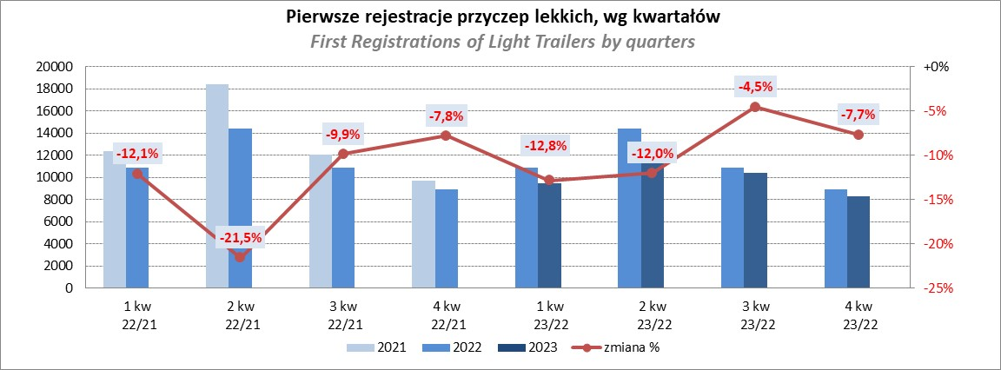
PZPM |  |  |  |  |  | 2024-01-09
Pierwsze rejestracje NOWYCH przyczep lekkich*, udział w rynku %
First Registrations of NEW Light Trailers*, Market Share %
 |  |  |  |  |  | Sztuki / Units
Pozycja | Marka | Rok narastająco Styczeń - Grudzień
 |  | YTD January - December
 |  | 2023 |  | 2022 |  | Zmiana % r/r
No. | Make
 |  | Ogółem | Udział % | Ogółem | Udział % | Change % y/y
 |  | Total | Mkt shr % | Total | Mkt shr %
1 | NEPTUN-SORELPOL | 11126 | 27.23% | 12091 | 26.76% | -8.0%
2 | TEMARED | 8952 | 21.91% | 10887 | 24.10% | -17.8%
3 | NIEWIADÓW | 3185 | 7.79% | 3285 | 7.27% | -3.0%
4 | ZASŁAW | 2482 | 6.07% | 3768 | 8.34% | -34.1%
5 | FARO | 1665 | 4.07% | 1758 | 3.89% | -5.3%
6 | RYDWAN | 1661 | 4.06% | 1625 | 3.60% | 2.2%
7 | MARTZ | 1359 | 3.33% | 1679 | 3.72% | -19.1%
8 | WIDPOL | 890 | 2.18% | 719 | 1.59% | 23.8%
9 | WIOLA | 870 | 2.13% | 814 | 1.80% | 6.9%
10 | BRENDERUP-THULE TRAILERS | 855 | 2.09% | 890 | 1.97% | -3.9%
11 | FRACHT | 636 | 1.56% | 592 | 1.31% | 7.4%
12 | MASTER-TECH | 529 | 1.29% | 371 | 0.82% | 42.6%
13 | GŁOWACZ | 514 | 1.26% | 450 | 1.00% | 14.2%
14 | LORRIES | 499 | 1.22% | 432 | 0.96% | 15.5%
15 | W.N.P. M.SUSKI | 417 | 1.02% | 397 | 0.88% | 5.0%
16 | SPAWLINE | 401 | 0.98% | 385 | 0.85% | 4.2%
17 | STIM | 368 | 0.90% | 384 | 0.85% | -4.2%
18 | SIDECAR | 308 | 0.75% | 235 | 0.52% | 31.1%
19 | CARRO | 295 | 0.72% | 403 | 0.89% | -26.8%
20 | MIRO-CAR1 | 276 | 0.68% | 246 | 0.54% | 12.2%
 | Pozostałe / Others | 3577 | 8.8% | 3766 | 8.3% | -5.0%
 | OGÓŁEM / TOTAL | 40865 | 100% | 45177 | 100% | -9.5%
*/ bez rejestracji czasowych
Źródło: analizy PZPM na podstawie CEP
Source: PZPM analysis based on Central Register of Vehicles

Ranking_P-CR
PZPM |  |  |  |  |  | 2024-01-09
Pierwsze rejestracje NOWYCH przyczep ciężarowych rolniczych*, udział w rynku %
First Registrations of NEW Agricultural Trailers*, Market Share %
 |  |  |  |  |  | Sztuki / Units
Pozycja | Marka | Rok narastająco Styczeń - Grudzień
 |  | YTD January - December
 |  | 2023 |  | 2022 |  | Zmiana % r/r
No. | Make
 |  | Ogółem | Udział % | Ogółem | Udział % | Change % y/y
 |  | Total | Mkt shr % | Total | Mkt shr %
1 | PRONAR | 2030 | 32.71% | 2969 | 36.75% | -31.6%
2 | METAL-FACH | 765 | 12.32% | 842 | 10.42% | -9.1%
3 | METALTECH | 510 | 8.22% | 584 | 7.23% | -12.7%
4 | WIELTON | 463 | 7.46% | 745 | 9.22% | -37.9%
5 | PPHU WODZIŃSKI | 323 | 5.20% | 314 | 3.89% | 2.9%
6 | ZASŁAW | 250 | 4.03% | 350 | 4.33% | -28.6%
7 | MARPOL | 229 | 3.69% | 286 | 3.54% | -19.9%
8 | MEPROZET | 190 | 3.06% | 276 | 3.42% | -31.2%
9 | JOSKIN | 153 | 2.46% | 197 | 2.44% | -22.3%
10 | BBC | 143 | 2.30% | 137 | 1.70% | 4.4%
11 | TECHMONT | 142 | 2.29% | 139 | 1.72% | 2.2%
12 | POMOT | 132 | 2.13% | 199 | 2.46% | -33.7%
13 | FLIEGL | 104 | 1.68% | 131 | 1.62% | -20.6%
14 | CYNKOMET | 102 | 1.64% | 191 | 2.36% | -46.6%
15 | URSUS | 91 | 1.47% | 37 | 0.46% | 145.9%
 | Pozostałe / Others | 580 | 9.3% | 682 | 8.4% | -15.0%
 | OGÓŁEM / TOTAL | 6207 | 100% | 8079 | 100% | -23.2%
*/ bez rejestracji czasowych
Źródło: analizy PZPM na podstawie CEP
Source: PZPM analysis based on Central Register of Vehicles
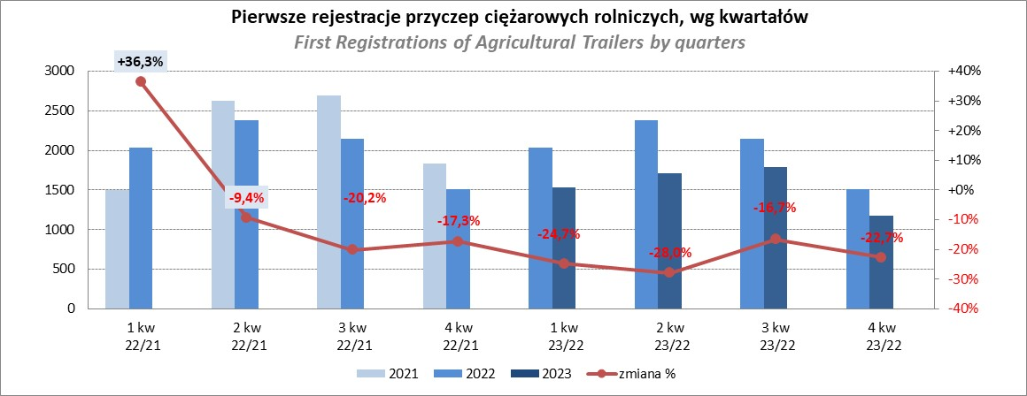

PZPM
Source: PZPM analysis based on Central Register of Vehicles

Ranking_CR
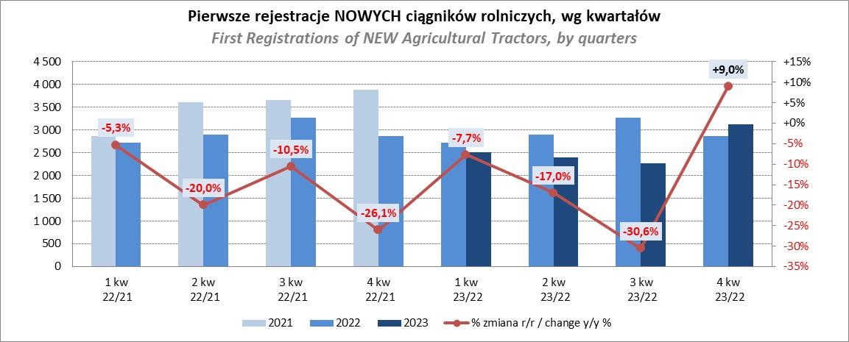
PZPM |  |  |  |  |  | 2024-01-09
Pierwsze rejestracje NOWYCH ciągników rolniczych*, udział w rynku %
First Registrations of NEW Agricultural Tractors*, Market Share %
 |  |  |  |  |  | Sztuki / Units
Pozycja | Marka | Rok narastająco Styczeń - Grudzień
 |  | YTD January - December
 |  | 2023 |  | 2022 |  | Zmiana % r/r
No. | Make
 |  | Ogółem | Udział % | Ogółem | Udział % | Change % y/y
 |  | Total | Mkt shr % | Total | Mkt shr %
1 | NEW HOLLAND | 1,794 | 17.40% | 1,849 | 15.73% | -3.0%
2 | JOHN DEERE | 1,553 | 15.06% | 1,617 | 13.76% | -4.0%
3 | KUBOTA | 1,183 | 11.47% | 1,142 | 9.72% | 3.6%
4 | DEUTZ-FAHR | 916 | 8.88% | 1,078 | 9.17% | -15.0%
5 | CASE IH | 715 | 6.93% | 913 | 7.77% | -21.7%
6 | MASSEY FERGUSON | 599 | 5.81% | 886 | 7.54% | -32.4%
7 | VALTRA | 473 | 4.59% | 555 | 4.72% | -14.8%
8 | FARMTRAC | 402 | 3.90% | 484 | 4.12% | -16.9%
9 | CLAAS | 373 | 3.62% | 471 | 4.01% | -20.8%
10 | SOLIS | 339 | 3.29% | 286 | 2.43% | 18.5%
11 | STEYR | 324 | 3.14% | 372 | 3.17% | -12.9%
12 | FENDT | 318 | 3.08% | 316 | 2.69% | 0.6%
13 | ZETOR | 290 | 2.81% | 827 | 7.04% | -64.9%
14 | ARBOS | 191 | 1.85% | 105 | 0.89% | 81.9%
15 | LOVOL | 126 | 1.22% | 173 | 1.47% | -27.2%
 | Pozostałe / Others | 715 | 6.9% | 679 | 5.8% | 5.3%
 | OGÓŁEM / TOTAL | 10,311 | 100% | 11,753 | 100% | -12.3%
*Pojazdy zarejestrowane jako Ciągniki Rolnicze bez wyróżnionych jako potencjalne ATV / UTV
** Liczby zawierają rejestracje czasowe na koniec miesięcy
Źródło: analizy PZPM na podstawie CEP
*Vehicles registered as Agricultural Tractors without considered as ATV / UTV
Source: PZPM analysis based on Central Register of Vehicles

